箱唛扫码
Factory name (工厂名称)
PO. Number(订单号) | 20706-W 20703-W
Style Code.(款号) | 7550-358
Product Code.(产品编号) | CARE LABEL COMPONENT LABEL | Carton No.(箱号):
Inner Packages(包装方式） | 1000pcs/ bundle | 1/1
SIZE/qty (尺码/数量) | 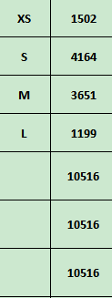
Carton Dimension（箱规） | 20*30*40 | Country of Origin：
Gross Weight（毛重） | 4.8KG | Made In China
Net Weight（净重） | 4.4KG
Remark（备注）

07550358620014
07550358620021
07550358620038
07550358620045
07550358620014
07550358620021
07550358620038
07550358620045

